Layout Screen
Detail Design | Project | ASOFT - ERP 9.0 | ID Screen | POSF0072 | Created By | Hoàng Vũ | Updated By
 | Module | POS | Name Screen | Hướng dẫn sử dụng (hint) | Created Date | 02/17/2017 | Updated Date

Layout |  |  |  |  |  |  | Overview
 |  |  |  |  |  |  | Sử dụng màn hình này để: Cho phép người dùng đăng nhập lần đầu tiên chưa hiểu phần mềm có thể khai báo thứ tự các bước ban đầu

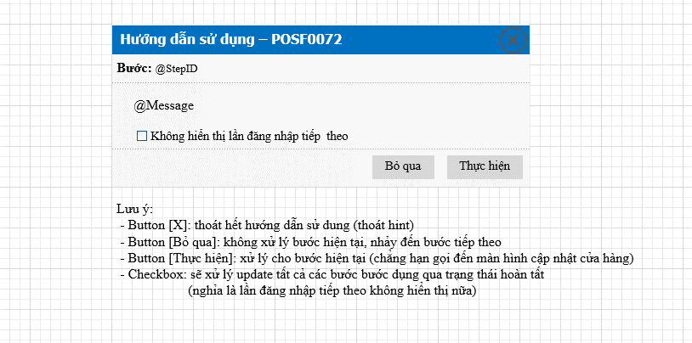

 |  |  |  |  |  |  | Flow Screen
 |  |  |  |  |  |  | [Login POS] -> Đăng nhập thành công -> Hiển thị Hint

Func Spec
Detail Design |  | Project | ASOFT - ERP 9.0 | ID Screen | POSF0072 | Created By | Hoàng Vũ | Updated By
 |  | Module | POS | Name Screen | Hướng dẫn sử dụng (hint) | Created Date | 02/17/2017 | Updated Date

I. KHÁI QUÁT CHỨC NĂNG

II. XỬ LÝ CƠ BẢN
 | Luồng Tổng quát
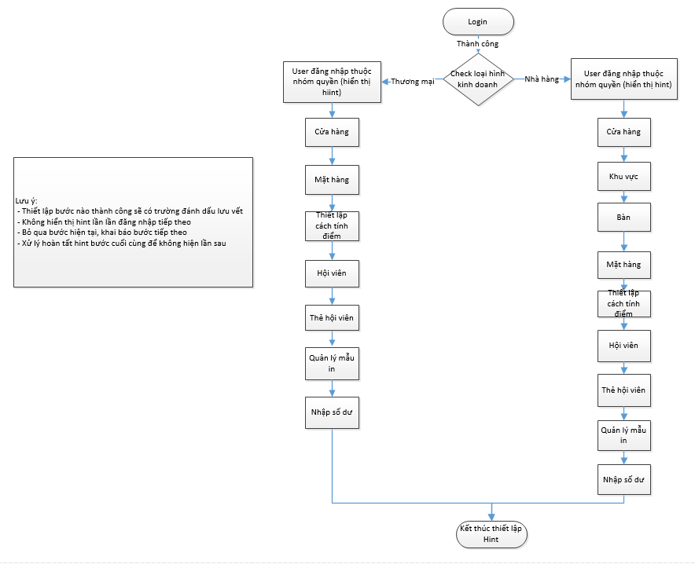

 | Luồng chi tiết: Thương mại |  |  |  |  |  |  |  | Luồng chi tiết: nhà hàng

